Sheet1
女鞋挂牌

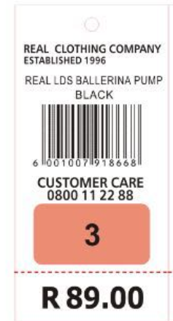

 |  |  |  |  | 改成： REAL LDS STRIPE SNEAKER

 |  |  |  |  | 颜色：变动

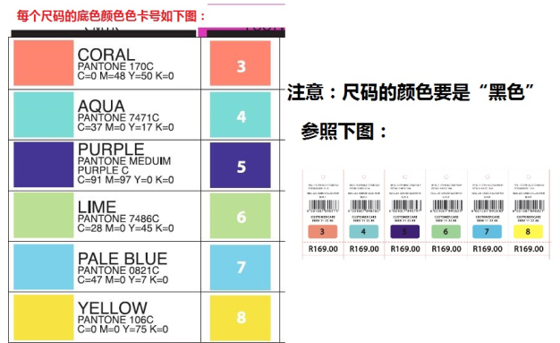
 |  |  |  |  | 条码变动

 |  |  |  |  | 尺码:变动
 |  |  |  |  | 每个尺码的底色颜色要变动

 |  |  |  |  | 改成R 199.99

 | 注意：挂牌底部上面的虚线是 折断线


 |  | 挂牌背面的颜色，尺码，条码内容如下 |  |  |  | 注意：数字‘5’的颜色黑色要变为白色

 |  | 颜色 | 条形码 | 尺码
 |  | BLACK | 6001001222204 | 3
 |  | BLACK | 6001001222211 | 4
 |  | BLACK | 6001001222228 | 5
 |  | BLACK | 6001001222235 | 6
 |  | BLACK | 6001001222242 | 7
 |  | BLACK | 6001001222259 | 8
 |  | BURGUNDY | 6001001222266 | 3
 |  | BURGUNDY | 6001001222273 | 4
 |  | BURGUNDY | 6001001222280 | 5
 |  | BURGUNDY | 6001001222297 | 6
 |  | BURGUNDY | 6001001222303 | 7
 |  | BURGUNDY | 6001001222310 | 8
 |  | PINK | 6001001222440 | 3
 |  | PINK | 6001001222457 | 4
 |  | PINK | 6001001222464 | 5
 |  | PINK | 6001001222471 | 6
 |  | PINK | 6001001222488 | 7
 |  | PINK | 6001001222495 | 8
 |  | DUSTY BLUE | 6001001222327 | 3
 |  | DUSTY BLUE | 6001001222334 | 4
 |  | DUSTY BLUE | 6001001222341 | 5
 |  | DUSTY BLUE | 6001001222358 | 6
 |  | DUSTY BLUE | 6001001222365 | 7
 |  | DUSTY BLUE | 6001001222372 | 8
 |  | NAVY | 6001001222389 | 3
 |  | NAVY | 6001001222396 | 4
 |  | NAVY | 6001001222402 | 5
 |  | NAVY | 6001001222419 | 6
 |  | NAVY | 6001001222426 | 7
 |  | NAVY | 6001001222433 | 8

